表紙
［工事元帳データ集計］
補足資料

システム名 | Acelink
サブシステムID | AL
サブシステム名 | VKZ
機能ID | VKZ502300
機能名 | 工事元帳データ集計
機能概要 | 【概要】 [帳簿]工事元帳の集計処理を行う。
作成年月日 | 2017-04-08
作成者 | 宇野 淳
最終更新年月日 | 2017-04-08
最終更新者 | 宇野 淳

機能概要
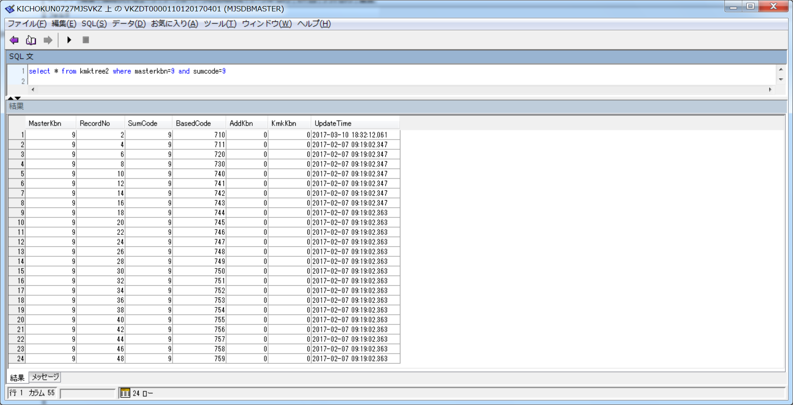
補足資料
機能概要
 |  | システム名 | Acelink | 機能ID | VKZ502300 | 機能名 | 工事元帳データ集計
 |  | サブシステムID | AL | 作成年月日 | 2017-04-08 | 作成者 | 宇野 淳
 |  | サブシステム名 | VKZ | 最終更新年月日 | 2017-04-08 | 最終更新者 | 宇野 淳

出力条件

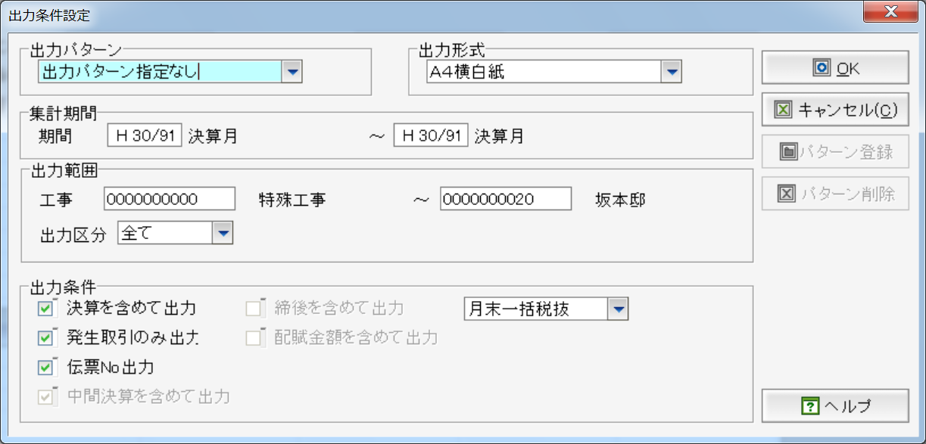

帳票構成とデータの関係

 | ■画面
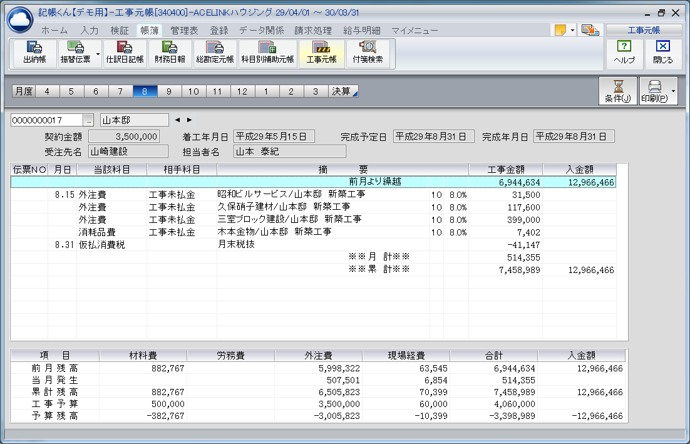

【工事】
・HojyoMA

【工事情報】
・KojiInfo
・KojiInfo2（契約金額）
・HojyoMA（名称、完成年月日）

【明細①】
・SwkHead
・SwkDetail
・KmkMA

【明細②】
・SumSM（実績）
・SumBM（予算）

【工事集計科目】
・KmkInfo（特定科目情報）
・SKmkMA（科目情報）
・KmkTree2（加算体系）

【入金科目】
・MasterInfo（科目情報）

 | ■印刷
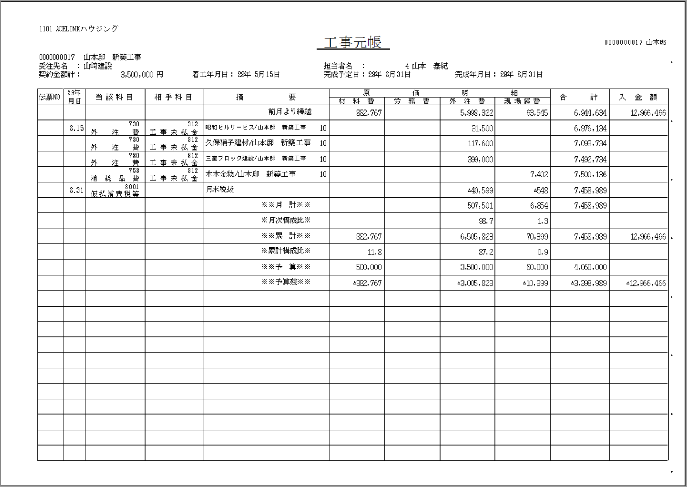

参考データ

 | ■入金科目の科目コード

 | ■画面用の工事集計科目の科目コード
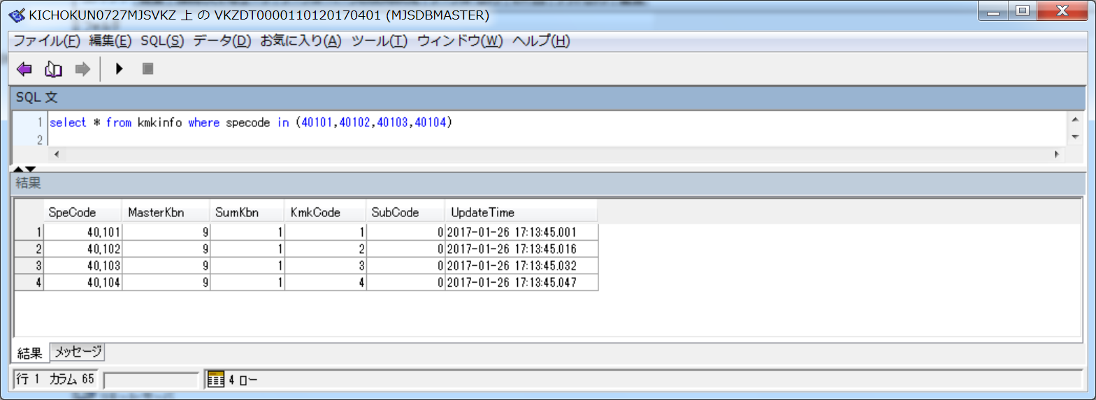

 | ■印刷用の工事集計科目の科目コード
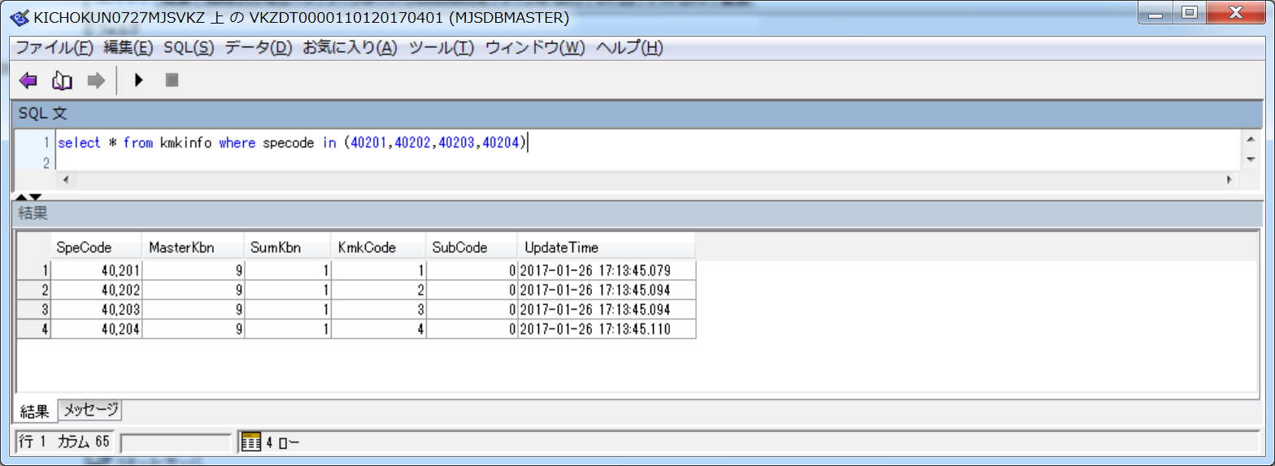

 | ■工事集計科目情報

 | ■第1工事集計科目の加算体系

 | ■第2工事集計科目の加算体系

 | ■第3工事集計科目の加算体系

 | ■第4工事集計科目の加算体系
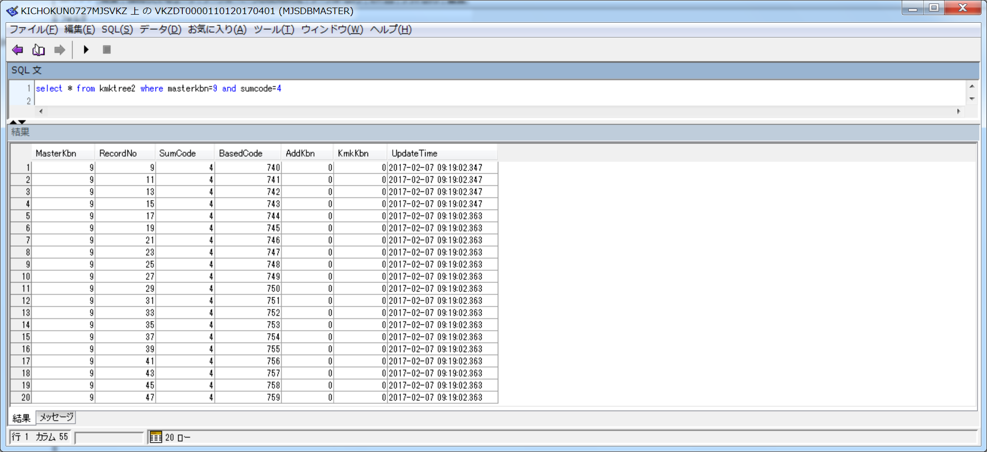

 | ■工事集計合計科目の加算体系

